상품제안서
송월 미키미니 시즌2 타올 + 제이마르코 3단 미니호피우산세트 | 상품코드: F17438

 |  |  |  |  |  |  | 02-412-0044 | www.easy1.co.kr
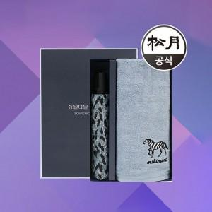

【상세/제작정보】

【인쇄/포장옵션】 | 실크, 자수 / 포장지포장

【공급단가】 | 수량 | 100~ | 300~ | 500~ | 1,000~ | 2,000~
*VAT별도 | 단가 | 13,400원 | 12,900원 | 12,400원 | 11,910원 | 11,610원

【상품 URL】 | https://dev.easy1.co.kr:443/src/goods_detail.php?gdno=17438

